仕掛在庫金額
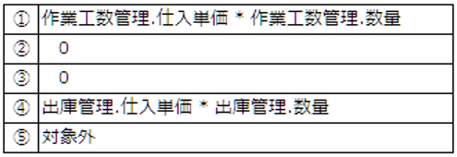
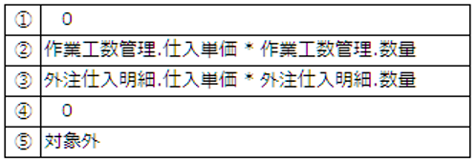
システム名 |  | 管理会計システム |  | 論理名 | 仕掛在庫金額 |  |  | 作成日 |  | 2025年7月28日 |  |  |  | 変更日 |  | 2025年12月18日
区分 |  | 売上管理 |  | 物理名 | in_progress_inv_costs |  |  | 作成者 |  | 井上 裕之 |  |  |  | 変更者 |  | 木島 彩梨沙

No. | 論理名 |  | 物理名 |  |  | データ型 | 桁数 |  | Not Null | PK | UK | FK | Default |  | 備考
1 | 仕掛在庫金額id |  | in_progress_inv_cost_id |  |  | BIGSERIAL |  |  | ● | ● | ● |  |  |  | 自動採番
2 | 受注id |  | order_id |  |  | BIGINT |  |  | ● |  |  | ● |  |  | 受注.order_id FK制約restrict
3 | 担当部署id |  | section_cd_id |  |  | BIGINT |  |  | ● |  |  | ● |  |  | 部署コードマスタ.section_cd_id FK制御restrict
4 | 得意先id |  | customer_id |  |  | BIGINT |  |  | ● |  |  | ● |  |  | 得意先マスタ.customer_id FK制約restrict
5 | 社内原価 |  | internal_cost |  |  | DECIMAL(12,0) | 12 |  | ● |  |  |  |  |  | 12桁以内,少数なし *1
6 | 社外原価 |  | external_cost |  |  | DECIMAL(12,0) | 12 |  | ● |  |  |  |  |  | 12桁以内,少数なし *2
7 | 原価合計 |  | total_cost |  |  | DECIMAL(12,0) | 12 |  | ● |  |  |  |  |  | 12桁以内,少数なし 社内原価と社外原価の合計
8 | 作成日 |  | created_at |  |  | TIMESTAMP(0) |  |  | ● |  |  |  | CURRENT_TIMESTAMP
9 | 更新日 |  | updated_at |  |  | TIMESTAMP(0) |  |  | ● |  |  |  | CURRENT TIMESTAMP

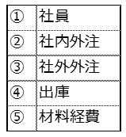
*1 |  |  |  | *2

